LegNE_GC
Group | Obs | Mean | Std. Err. | Std. Dev. | [95% Conf. | Interval]
0 | 19 | 27.0841 | 0.8332084 | 3.632 | 25.334 | 28.8346
1 | 21 | 28.3618 | 0.6903745 | 3.164 | 26.922 | 29.8019
combined | 40 | 27.7549 | 0.5394041 | 3.411 | 26.664 | 28.8459 |  |  |  |  | σ
diff |  | -1.2777 | 107,447 |  | -3.453 | 0.8974
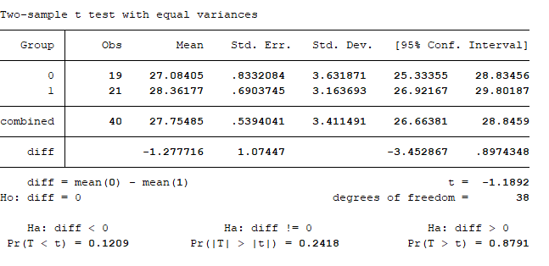
diff = mean(0) - | mean(1) |  |  |  |  | t = -1,1892
Ho: diff = 0 |  |  |  |  | degrees of freedom = | 38 | Tabela 1: Relação de Governança (GC) e índice de legibilidade da nota explicativa (LegNE)
 |  |  |  |  |  |  | Ano | n | x e σ GC = Não | n | x e σ GC =Sim | x da diferença | t(df) | p-value
Ha: diff < 0 |  |  | Ha:diff!= 0 |  |  | Ha: diff > 0 | 2010 | 19 | 27,08 (0,83) | 21 | 28,36 (0,69) | -1.270 | -1,1892 (38) | 0.242
Pr(T < t) = 0.1209 |  | Pr(T >t)= 0.2418 |  |  |  | Pr(T > t) = 0.8791 | 2011 | 19 | 28,08 (0,85) | 21 | 28,97 (0,74) | -0.891 | -0,7935 (38) | 0.432
 |  |  |  |  |  |  | 2012 | 19 | 28,33 (0,99) | 21 | 28,82(0,80) | -0.493 | -0,3893 (38) | 0.699
 |  |  |  |  |  |  | 2013 | 18 | 28,67 (1.06) | 22 | 28,65 (0.87) | 0.017 | 0,0128 (38) | 0.990
 |  |  |  |  |  |  | 2014 | 18 | 29,16 (1,07) | 22 | 28,35 (0,84) | 0.810 | 0,6005(38) | 0.552
 |  |  |  |  |  |  | 2015 | 18 | 28,89 (0,98) | 22 | 28,37 (0,87) | 0.515 | 0,3909(38) | 0.698
 |  |  |  |  |  |  | 2016 | 19 | 28,36 (0,68) | 21 | 30,20 (1,02) | -1.832 | -1,4587(38) | 0.153
 |  |  |  |  |  |  | 2017 | 16 | 29,81 (0,92) | 24 | 29,80(0,72) | 0.010 | 0,0088(38) | 0.993

O resultado para esse teste bilateral pode ser visto na tabela acima. O valor encontrado para a estatística t = -1,277 e p-value 0,242, tais resultados permitem que se rejeita a hipótese nula de igualdade de médias para o índice de legibilidade na nota explicativa ( LegNe) com relação as empresas que possuem ou não Governança Corporativa. Ou seja, não existe diferença significativa entre os grupos para o ano analisado.
40 observações na amostra.
Os valores médios GC=SIm e GC=NAO são apresentados nos anos analisados bem como os valores dos erros padrões e desvios padrões assim como os intervalos de confiança para estas estimativas.
Além disto, a tabela mostra o valor da média dos dados combinados (GC=sim e GC=Não juntos).
Temos a diferença entre as médias amostrais . Verificamos que o seu intervalo de confiança de 95 %.

